상품제안서
에코너 전동 미니 마사지건 | 상품코드: S30834

 |  |  |  |  |  |  | 02-713-8555 | www.synergygift.co.kr
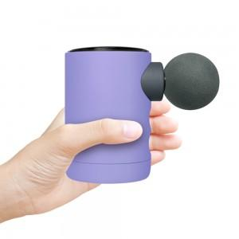 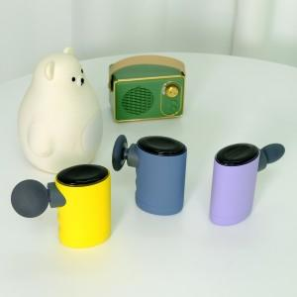 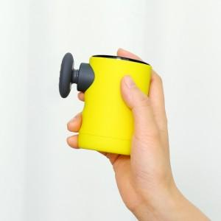

【상세/제작정보】 | 배터리 정격 : 14.8Vd.c , 2500mAh | 출력 전력 : 88W | 충전시간 : 약 5시간 | 시동 전류 : 500A | 최대전류 : 1000A | 배터리용량 : 10000mAh (2500mAh*4) | 압력 정확도 : ±1PSI | 공기압 단위 : PSI , BAR, KPA , KG/CM | LED조명루멘 : LED라이트 120LM / 측면COB라이트(약)250LM , (강) 600LM | 소음도 : &lt;80dB | 사이즈 : 220 X 95 X 89mm, 804g | 재질 : ABS,PC

【인쇄/포장옵션】 | 실크 / 포장지포장

【공급단가】 | 수량 | 20~ | 100~ | 300~ | 500~ | 1,000~
*VAT별도 | 단가 | 31,900원 | 30,720원 | 29,540원 | 28,360원 | 27,650원

【상품 URL】 | https://www.synergygift.co.kr:443/src/goods_detail.php?gdno=30834

